Sheet1
翊 凯 生 产 指 示 单

翊凯单号 | SKY16-****
品 名 | CRANE MENS SKI JACKET | 订单国家 | AL UK
订单号 | SP-02-********/K7050
订单总数量 | 16344件
交货期 | 2016-03-30

BSCI信息 |  | DETOX信息
工厂名称 |  | DETOX
BSCI
外发工厂1
BSCI
外发工厂1
BSCI

款式图 | 款一
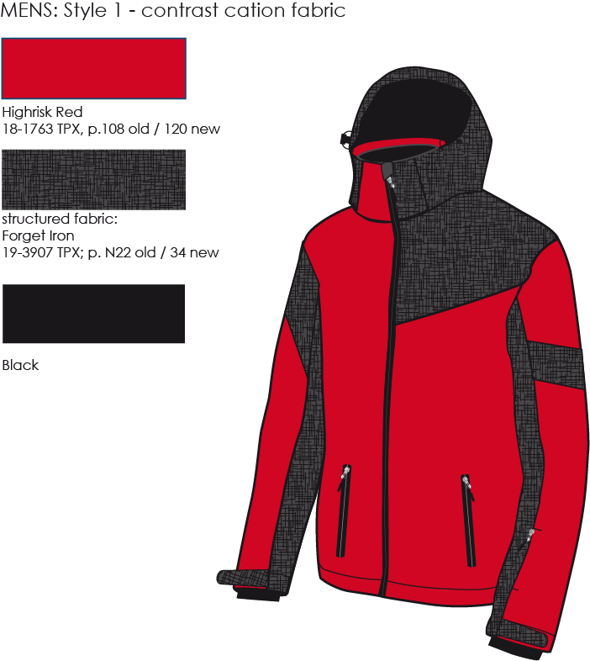

款式描述：

颜色搭配： | RED/CATION GREY
- cation contrast on left shoulder (front and back), collar, inner sleeve and
upper sleeve part, sleeve adjustment flap
- right side collar flap clr. red, left collar flap cation fabric

SIZE ASSORTMENT
Style/size | main colour | contrast | S | M | L | XL | units/case | ttl.units
MENS style 1 | red | cation /grey | - | 1 | 1 | 1 | 3 | 5448

大身：
面料

袖子：
面料

帽子：
面料

内里：
里料
辅料

拉链：
前门襟拉链
口袋拉链

包装材料：
洗标
尺码标

